Sheet1
id | name | points
1 | 钱中北 | 2
2 | 周大 | 18
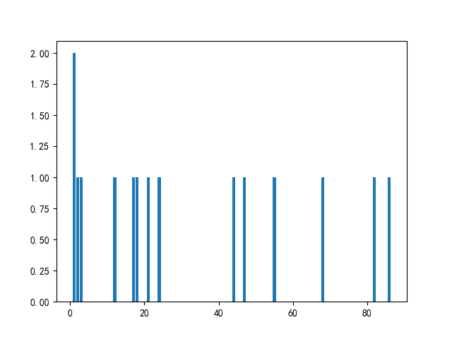
3 | 李中北 | 21
4 | 禄超 | 1
5 | 吴爱国 | 17
6 | 周杰 | 44
7 | 周大 | 55
8 | 周伟 | 24
9 | 禄大学 | 68
10 | 吴伟 | 86
11 | 孙援朝 | 82
12 | 李超 | 47
13 | 孙杰 | 12
14 | 吴伟 | 1
15 | 王中北 | 3

